상품제안서
인메모리 A5 메모패드(날개형) | 상품코드: S41737

 |  |  |  |  |  |  | 02-713-8555 | www.synergygift.co.kr
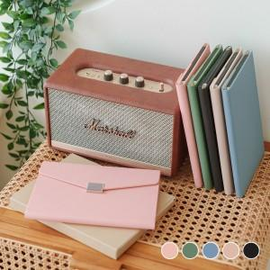

【상세/제작정보】 | <p><span style="font-size: 14pt;">※ 메탈터치팬 별도 옵션(+500원 부가세별도)</span></p><p><span style="font-size: 14pt;">※ 레이저인쇄는 앞면 자석장식에만 가능합니다.</span></p>

【인쇄/포장옵션】 | 레이저, 불박 / 포장지포장

【공급단가】 | 수량 | 30~ | 100~ | 500~ | 1,000~ | 3,000~
*VAT별도 | 단가 | 8,600원 | 8,150원 | 7,600원 | 7,500원 | 7,350원

【상품 URL】 | https://www.synergygift.co.kr:443/src/goods_detail.php?gdno=41737

